調查報告
https://kingcar.org.tw/survey/501187?fbclid=IwAR3dzyZIlac-ZhePSdEaa2vC_NsN6iQ6mRmoF0K3uD72kevR2orGCfLweqQ

請問您的性別？
 | 性別 | 男 | 女 | 小計
 | 人數 | 5248 | 5331 | 10579
 | 總計 | 49.60% | 50.40% | 100.00%

請問您的身份別是？
 | 身份 | 國小 | 國中 | 高中 | 小計
 | 男(5248) | 39.90% | 33.40% | 26.70% | 100.00%
 | 女(5331) | 36.00% | 34.30% | 29.70% | 100.00%
 | 總計(10579) | 37.90% | 33.80% | 28.30% | 100.00%
居住區域
 | 區住地點 | 北部 | 中部 | 南部 | 東部 | 小計
 | 男(5248) | 41.10% | 18.70% | 34.00% | 6.20% | 100.00%
 | 女(5331) | 43.70% | 19.00% | 32.10% | 5.20% | 100.00%
 | 國小(4012) | 34.30% | 11.50% | 47.50% | 6.70% | 100.00%
 | 國中(3580) | 32.00% | 30.10% | 29.10% | 8.80% | 100.00%
 | 高中職(2987) | 66.00% | 15.20% | 18.30% | 0.50% | 100.00%
 | 總計(10579) | 42.40% | 18.80% | 33.00% | 5.80% | 100.00%

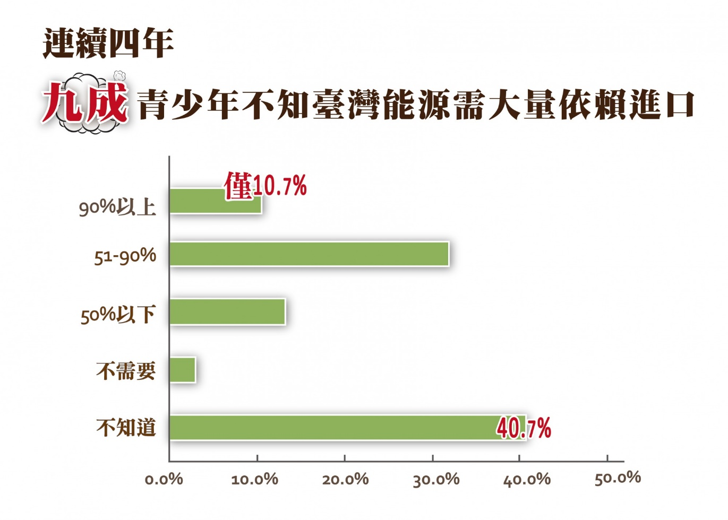
Q4.請問您認為台灣目前電力主要來源比重較多？可複選，最多三項
 | 主要能源 | 水力 | 太陽能 | 地熱 | 風力 | 海洋能 | 石油 | 煤(火力) | 天然氣 | 核能 | 其他
 | 2020(10579) | 25.70% | 32.30% | 4.70% | 24.60% | 2.00% | 32.50% | 42.40% | 6.40% | 21.80% | 0.40%
 | 2019(3036) | 27.60% | 30.90% | 5.30% | 35.20% | 5.10% | 53.00% | 63.20% | 16.90% | 57.40% | 0.50%

正確答案：依據(經濟部能源局 2018)公佈臺灣電力主要來源為：煤(46.3%)、天然氣(34.6%)、核能(10.1%)

Q5.請問您知道台灣目前能源依賴進口的程度如何?
 | 依賴進口 | 不需要 | 50%下 | 51-90% | 90%上 | 不知道 | 合計
 | 國小(4012) | 3.00% | 13.10% | 27.50% | 15.20% | 41.20% | 100.00%
 | 國中(3580) | 3.40% | 13.80% | 34.10% | 7.00% | 41.70% | 100.00%
 | 高中職(2987) | 2.30% | 14.20% | 35.80% | 9.10% | 38.60% | 100.00%
 | 2020(10579) | 2.90% | 13.60% | 32.10% | 10.70% | 40.70% | 100.00%
 | 2019(3036) | 1.50% | 12.80% | 39.10% | 9.80% | 36.90% | 100.00%
 | 2018(2580) | 4.60% | 12.60% | 39.00% | 10.90% | 32.90% | 100.00%
 | 2017(2456) | 2.50% | 15.80% | 39.30% | 9.60% | 32.80% | 100.00%

Q6.請問您獲得節能減碳的知識來源，最常來自？複選，最多三項
 | 知識來源 | 教科書 | 老師講授 | 政府文宣 | 家人 | 同學朋友 | 媒體新聞 | 網路資訊 | 書報雜誌 | 環保團體 | 其他
 | 男(5248) | 41.60% | 55.60% | 20.40% | 24.70% | 7.00% | 41.00% | 40.70% | 8.00% | 17.90% | 0.80%
 | 女(5331) | 42.60% | 59.70% | 20.40% | 24.60% | 6.10% | 46.50% | 45.90% | 7.20% | 14.70% | 0.40%
 | 國小(4012) | 37.60% | 63.10% | 20.20% | 33.20% | 8.10% | 34.60% | 36.70% | 8.10% | 18.40% | 0.60%
 | 國中(3580) | 42.60% | 61.60% | 21.50% | 22.00% | 5.90% | 45.80% | 42.80% | 6.50% | 16.20% | 0.70%
 | 高中職(2987) | 47.50% | 45.60% | 19.50% | 16.30% | 5.30% | 53.60% | 52.70% | 8.20% | 13.60% | 0.40%
 | 2020(10579) | 42.10% | 57.60% | 20.40% | 24.60% | 6.60% | 43.80% | 43.30% | 7.60% | 16.30% | 0.60%
 | 2019(3036) | 39.60% | 64.60% | 21.90% | 29.80% | 7.20% | 49.90% | 49.10% | 9.90% | 20.30% | 0.70%

Q7.以下節能行動, 何種行為您最常從事? 可複選，最多三項
 | 節能行動 | 節約用水 | 隨手關燈 | 多走路 | 想好才開冰箱 | 減少用電 | 少開冷氣 | 號召行動 | 省水裝置 | 以上都有 | 其他
 | 男(5248) | 34.70% | 53.70% | 43.40% | 21.80% | 6.90% | 27.90% | 4.70% | 8.00% | 17.90% | 0.80%
 | 女(5331) | 29.80% | 61.80% | 40.20% | 26.10% | 5.40% | 30.50% | 4.80% | 7.20% | 14.70% | 0.40%
 | 2020(10579) | 32.20% | 57.70% | 41.80% | 24.00% | 6.20% | 29.20% | 4.80% | 17.80% | 19.30% | 0.80%

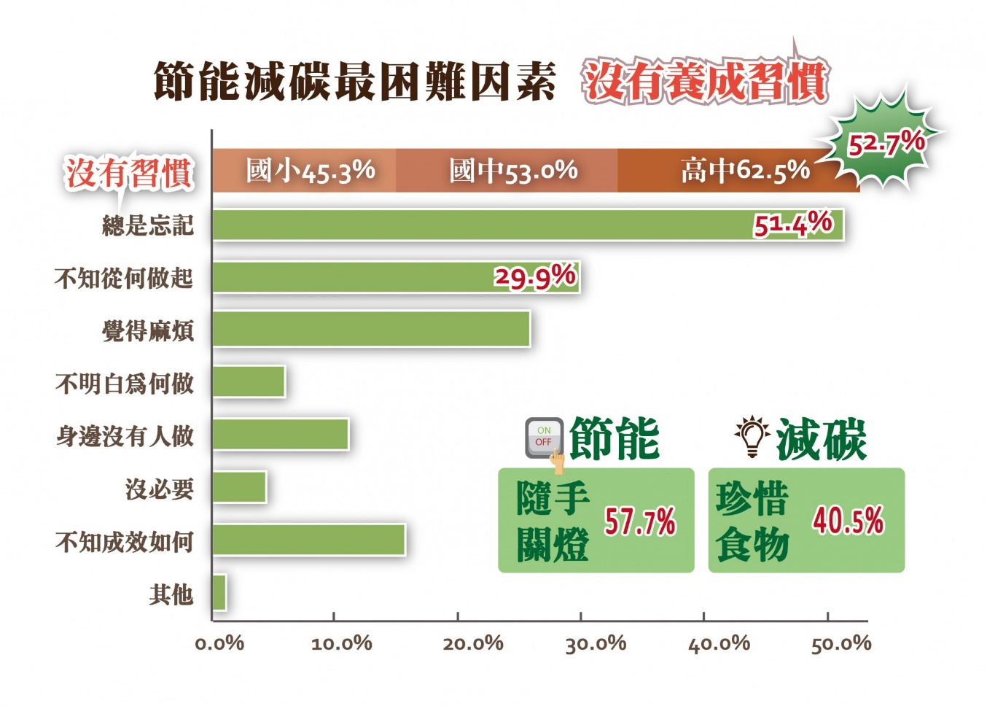
Q8.以下減碳行動, 何種行為對您比較容易做到? 可複選，最多三項
 | 減碳行動 | 多用抺布 | 減少用紙 | 珍惜食物 | 當季食物 | 大眾交通 | 垃圾分類 | 環保餐具 | 自備提袋 | 多吃蔬果 | 不買包裝 | 少買衣服 | 種植綠色植物 | 都有做 | 其他
 | 男(5248) | 26.20% | 22.80% | 42.90% | 14.80% | 24.50% | 25.50% | 15.40% | 19.90% | 7.20% | 9.00% | 7.10% | 6.40% | 20.10% | 0.70%
 | 女(5331) | 23.40% | 14.00% | 38.20% | 14.20% | 25.00% | 29.70% | 21.60% | 27.60% | 9.50% | 10.10% | 6.10% | 6.60% | 22.50% | 0.30%
 | 2020(10579) | 24.80% | 18.40% | 40.50% | 14.50% | 24.80% | 27.60% | 18.50% | 23.80% | 8.40% | 9.50% | 6.60% | 6.50% | 21.30% | 0.50%

Q9.請問您認為自己無法時時執行節能減碳的困難為何? 可複選，最多三項
 | 執行困難 | 不知從何做起 | 沒有習慣 | 總是忘記 | 覺得麻煩 | 不明白為何做 | 身邊沒有人做 | 沒必要 | 不知成效如何 | 其他
 | 男(5248) | 31.50% | 48.90% | 48.50% | 27.00% | 8.20% | 11.70% | 6.00% | 18.10% | 1.00%
 | 女(5331) | 28.30% | 56.60% | 54.30% | 24.80% | 3.90% | 10.50% | 2.90% | 13.40% | 1.10%
 | 國小(4012) | 36.80% | 45.30% | 50.30% | 21.20% | 9.00% | 9.30% | 5.00% | 16.70% | 1.30%
 | 國中(3580) | 29.80% | 53.00% | 52.00% | 25.90% | 6.00% | 10.80% | 4.50% | 15.90% | 0.80%
 | 高中職(2987) | 20.70% | 62.50% | 52.10% | 32.30% | 2.00% | 13.80% | 3.50% | 14.20% | 1.00%
 | 2020(10579) | 29.90% | 52.70% | 51.40% | 25.90% | 6.00% | 11.10% | 4.40% | 15.70% | 1.10%

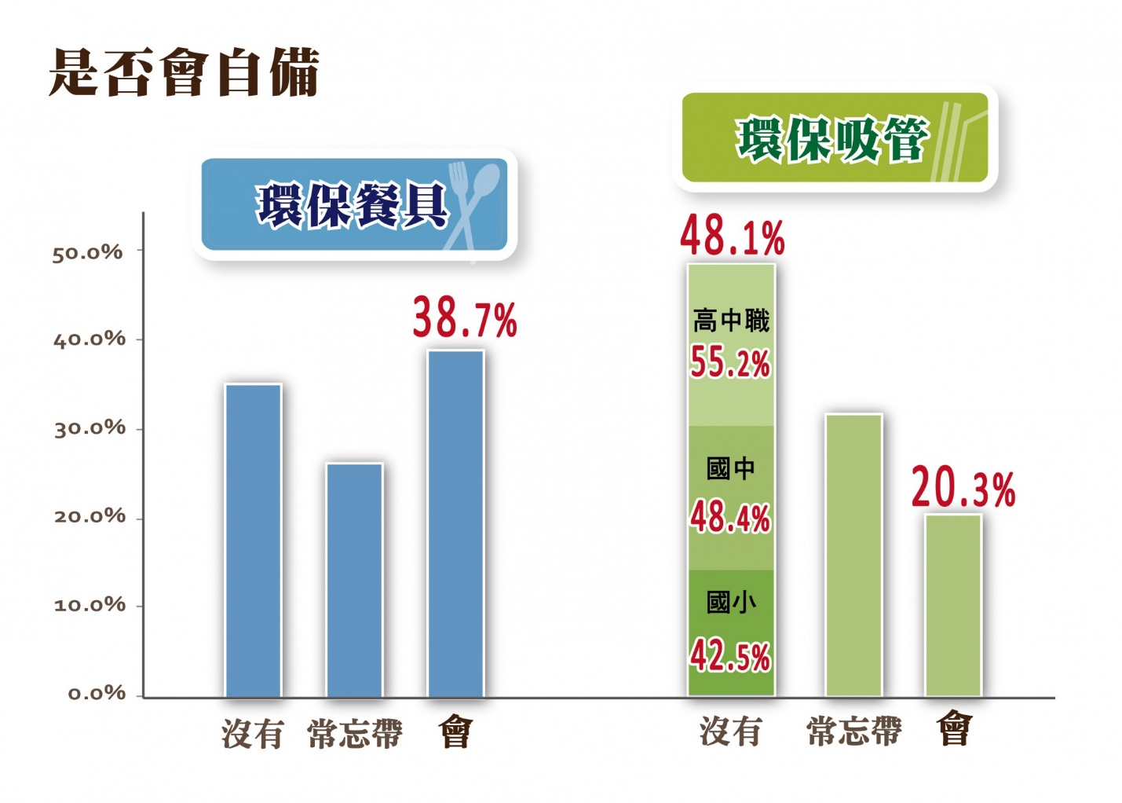
Q10. 請問您是否會自備環保吸管?
 | 自備吸管 | 沒有 | 常忘帶 | 會 | 合計
 | 男(5248) | 53.10% | 26.90% | 20.00% | 100.00%
 | 女(5331) | 43.10% | 36.30% | 20.60% | 100.00%
 | 國小(4012) | 42.50% | 30.80% | 26.70% | 100.00%
 | 國中(3580) | 48.40% | 34.80% | 16.80% | 100.00%
 | 高中職(2987) | 55.20% | 29.00% | 15.80% | 100.00%
 | 2020(10579) | 48.10% | 31.60% | 20.30% | 100.00%

Q11. 請問您是否會自備環保餐具?
 | 自備餐具 | 沒有 | 常忘帶 | 會 | 合計
 | 男(5248) | 38.80% | 23.70% | 37.50% | 100.00%
 | 女(5331) | 31.10% | 28.90% | 40.00% | 100.00%
 | 國小(4012) | 28.90% | 23.40% | 47.70% | 100.00%
 | 國中(3580) | 34.40% | 28.00% | 37.60% | 100.00%
 | 高中職(2987) | 43.80% | 28.30% | 27.90% | 100.00%
 | 2020(10579) | 35.00% | 26.30% | 38.70% | 100.00%

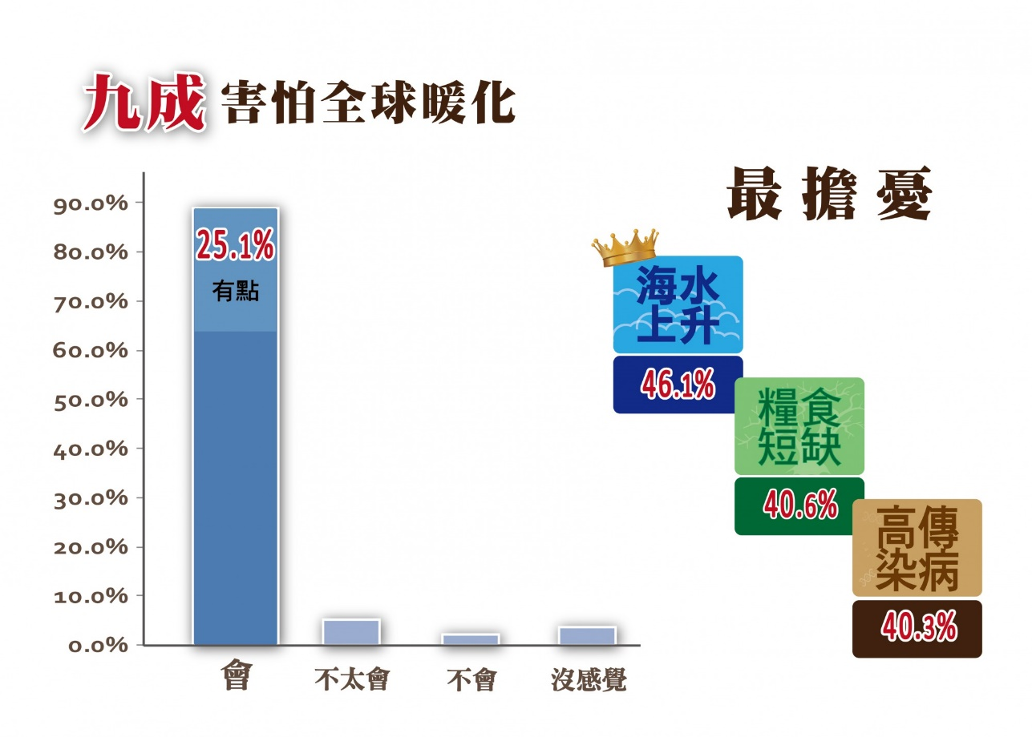
Q14.請問您會不會有害怕全球暖化造成自然生態巨大變化的困擾?
 | 害怕暖化 | 會 | 有點會 | 不太會 | 不會 | 沒感覺 | 合計
 | 男(5248) | 62.20% | 23.20% | 6.60% | 2.70% | 5.30% | 100.00%
 | 女(5331) | 65.70% | 26.90% | 3.80% | 1.20% | 2.40% | 100.00%
 | 國小(4012) | 66.80% | 22.10% | 4.60% | 2.00% | 4.50% | 100.00%
 | 國中(3580) | 63.30% | 25.80% | 5.70% | 1.70% | 3.50% | 100.00%
 | 高中職(2987) | 60.90% | 28.20% | 5.40% | 2.10% | 3.40% | 100.00%
 | 2020(10579) | 64.00% | 25.10% | 5.20% | 1.90% | 3.80% | 100.00%
 | 2019(3036) | 48.20% | 37.70% | 7.80% | 2.50% | 3.70% | 100.00%
 | 2018(2580) | 44.60% | 37.30% | 9.50% | 4.30% | 4.30% | 100.00%

Q17.請問您最擔心哪些全球暖化及氣候變遷所帶來的傷害? 可複選，最多三項>
 | 傷害 | 土地乾旱 | 豪雨成災 | 冰川消失 | 物種消失 | 糧食短缺 | 海水上升 | 極端酷熱 | 極端酷寒 | 高傳染病 | 其他
 | 男(5248) | 34.80% | 36.80% | 26.10% | 26.80% | 37.40% | 42.70% | 16.60% | 8.30% | 34.20% | 1.60%
 | 女(5331) | 29.80% | 32.50% | 21.80% | 23.80% | 43.80% | 49.40% | 20.70% | 7.70% | 46.20% | 2.20%
 | 國小(4012) | 36.90% | 37.90% | 25.50% | 24.40% | 38.10% | 38.80% | 16.40% | 7.50% | 42.40% | 1.80%
 | 國中(3580) | 33.00% | 33.70% | 26.80% | 25.10% | 40.60% | 48.50% | 19.30% | 6.70% | 35.40% | 2.00%
 | 高中職(2987) | 25.20% | 31.20% | 18.30% | 26.60% | 44.10% | 52.80% | 21.00% | 10.30% | 43.20% | 2.00%
 | 2020(10579) | 32.30% | 34.60% | 23.90% | 25.30% | 40.60% | 46.10% | 18.70% | 8.00% | 40.30% | 1.90%

工作表2
 | 2020(10579)
節約用水 | 32.20%
隨手關燈 | 57.70%
多走路 | 41.80%
想好才開冰箱 | 24.00%
減少用電 | 6.20%
少開冷氣 | 29.20%
號召行動 | 4.80%
省水裝置 | 17.80%
以上都有 | 19.30%
其他 | 0.80%
節約用水 | 隨手關燈 | 多走路 | 想好才開冰箱 | 減少用電 | 少開冷氣 | 號召行動 | 省水裝置 | 以上都有 | 其他
32.20% | 57.70% | 41.80% | 24.00% | 6.20% | 29.20% | 4.80% | 17.80% | 19.30% | 0.80%

其他 | 0.80%
號召行動 | 4.80%
減少用電 | 6.20%
省水裝置 | 17.80%
其他都有 | 19.30%
想好才開冰箱 | 24.00%
少開冷氣 | 29.20%
節約用水 | 32.20%
多走路 | 41.80%
隨手關燈 | 57.70%

